Sheet1
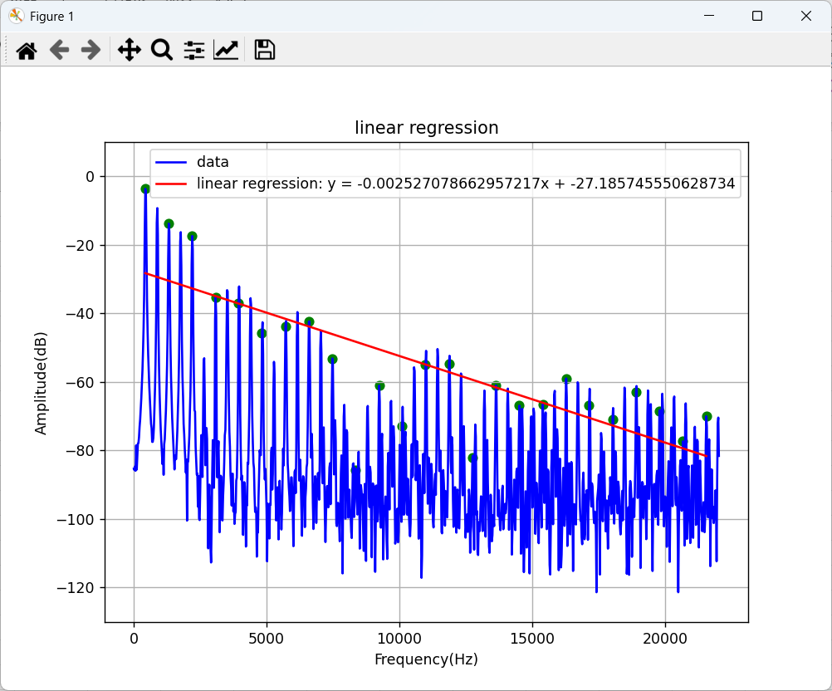
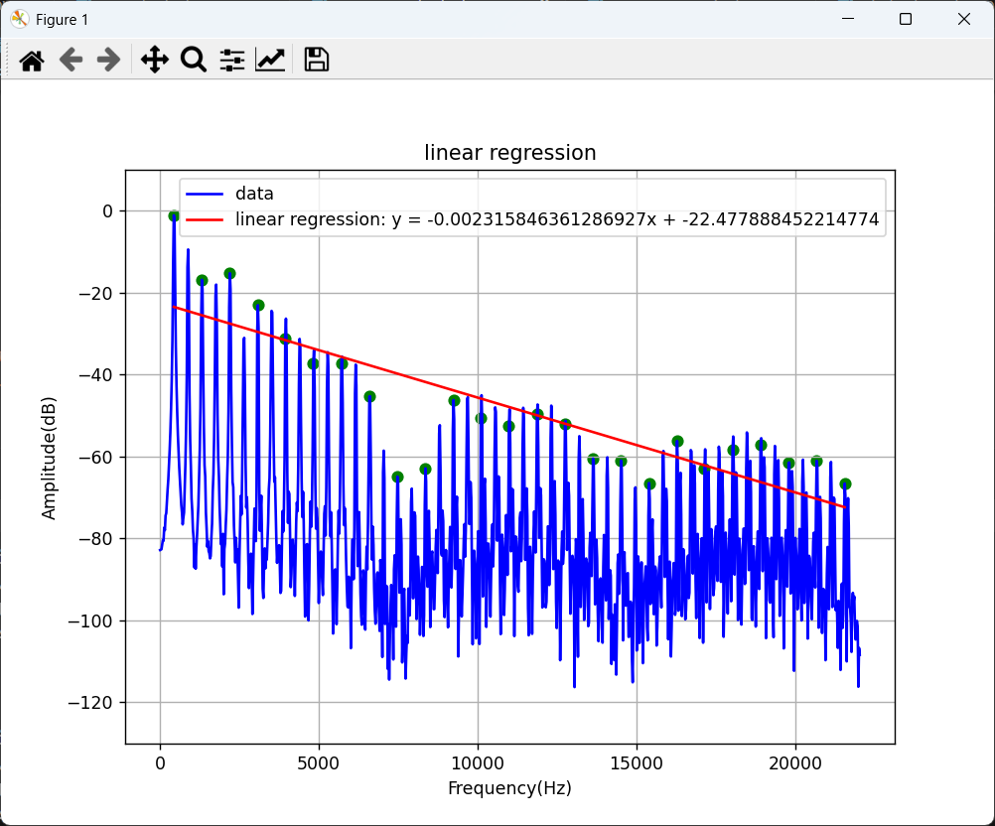
 |  | 1 | 2 | 3 | 4 | 5 | 6 | 7 | 8 | 9 | 10
6秒時点 | -0.00253 | -1.113 | -2.226 | -3.340 | -4.453 | -5.566 | -6.679 | -7.792 | -8.906 | -10.019 | -11.132
9秒時点 | -0.00232 | -1.021 | -2.042 | -3.062 | -4.083 | -5.104 | -6.125 | -7.146 | -8.166 | -9.187 | -10.208

